Ciclo 1 - Smoke Test
Ejecución de casos de prueba - Ciclo 1
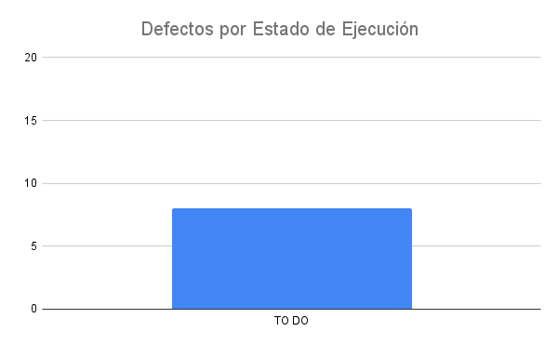
Fecha y Hora | Id | Estado de Ejecución | Ejecutado por | Id Defecto | Datos de prueba | Notas
 |  | TO DO
 |  | TO DO
 |  | TO DO
 |  | TO DO
 |  | TO DO
 |  | TO DO
 |  | TO DO
 |  | TO DO

